Alcance
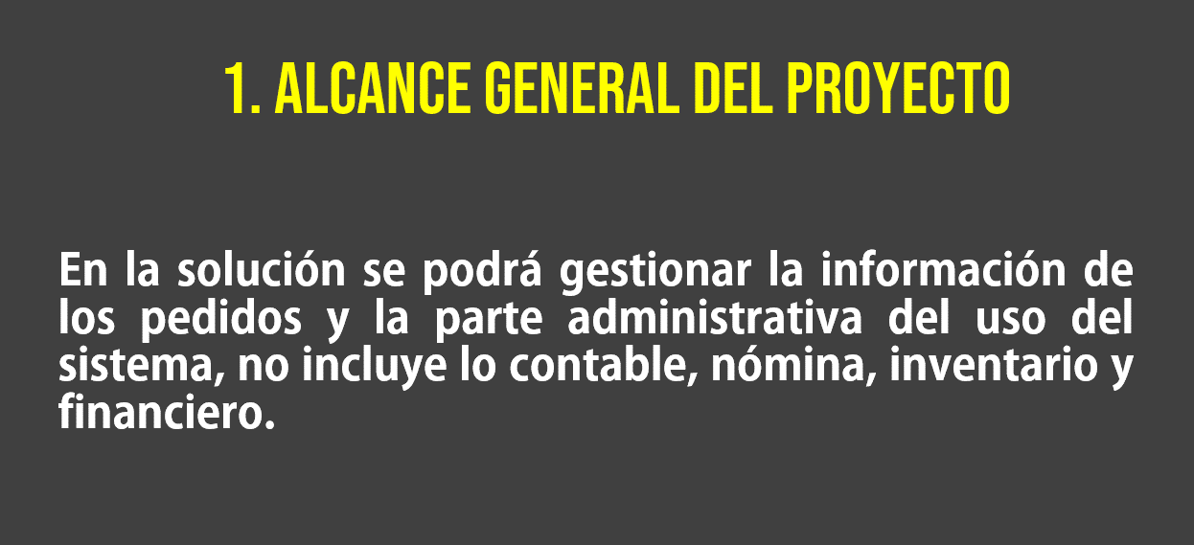

Algoritmo suma
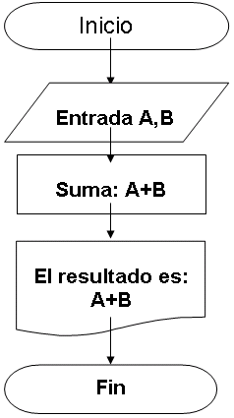
 |  |  |  | Realizar
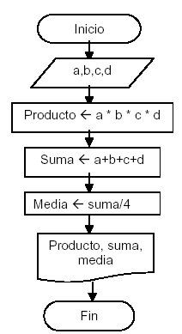

A | B | Suma: A+B | El resultado es: A+B
Escriba número 1 | Escribra número 2 | Suma | Salida
5 | 2 | 7 | El resultado es: 7

Ejercicios de Resueltos de DF
